Solicitud gráfica
 | Área: | Matemáticas |  |  | Fecha:
 | Grado: | 6 |  |  | 2016-02-29
 | Título del tema: | Reconoce los planos de simetría en los poliedros |  |  | ¿Cuaderno de estudio o recurso? | Recurso
 | Editor: | Josué Malagón |  |  | Motor del recurso | M7A

 | Código guión o recurso: | MA_08_10_CO_REC170 | ← Para determinar este código, visite la hoja de Ayuda
 |  |  |  |  | ESPECIFICACIÓN DE ARCHIVOS A ENTREGAR
Núm. | Archivo Shutterstock o ruta en web | Imagen para: | Tipo | Ubicación de la imagen en el recurso M7A | Nombre imagen SMALL | Tamaño imagen SMALL | Nombre imagen ZOOM | Tamaño imagen ZOOM | Descripción | Observaciones
IMG01 | ver descripción | Recurso M7A | Ilustración | Contenido | MA_08_10_CO_REC170_IMG01n.png | 286 x 286 px | MA_08_10_CO_REC170_IMG01a.png | 500 x 500 px | 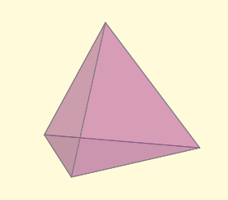 | Imagen de un tetraedro
IMG02 | ver descripción | Recurso M7A | Ilustración | Respuesta | MA_08_10_CO_REC170_IMG02.png | 110 x 110 px |  |  | 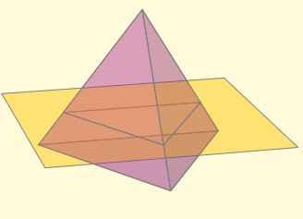 | Plano de simetría de un tetraedro
IMG03 | ver descripción | Recurso M7A | Ilustración | Respuesta | MA_08_10_CO_REC170_IMG03.png | 110 x 110 px |  |  | 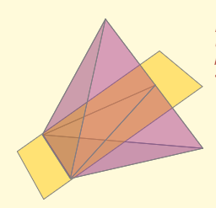 | Plano de simetría de un tetraedro
IMG04 | ver descripción | Recurso M7A | Ilustración | Respuesta | MA_08_10_CO_REC170_IMG04.png | 110 x 110 px |  |  |  | Plano de simetría de un tetraedro
IMG05 | ver descripción | Recurso M7A | Ilustración | Respuesta | MA_08_10_CO_REC170_IMG05.png | 110 x 110 px |  |  | 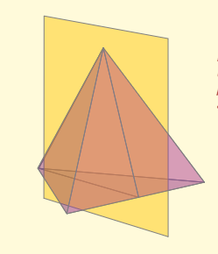 | Plano de simetría de un tetraedro
IMG06 | ver descripción | Recurso M7A | Ilustración | Contenido | MA_08_10_CO_REC170_IMG06n.png | 286 x 286 px | MA_08_10_CO_REC170_IMG06a.png | 500 x 500 px | 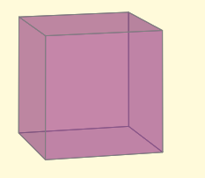 | Imagen de un cubo
IMG07 | ver descripción | Recurso M7A | Ilustración | Respuesta | MA_08_10_CO_REC170_IMG07.png | 110 x 110 px |  |  | 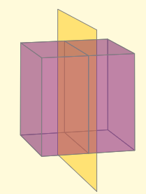 | Plano de simetría de un cubo
IMG08 | ver descripción | Recurso M7A | Ilustración | Respuesta | MA_08_10_CO_REC170_IMG08.png | 110 x 110 px |  |  | 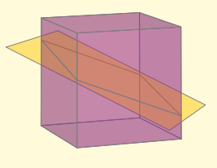 | Plano de simetría de un cubo
IMG09 | ver descripción | Recurso M7A | Ilustración | Respuesta | MA_08_10_CO_REC170_IMG09.png | 110 x 110 px |  |  | 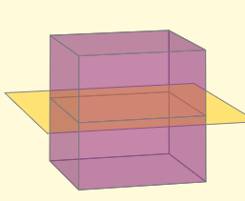 | Plano de simetría de un cubo
IMG10 | ver descripción | Recurso M7A | Ilustración | Respuesta | MA_08_10_CO_REC170_IMG10.png | 110 x 110 px |  |  | 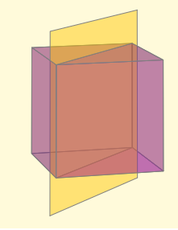 | Plano de simetría de un cubo
IMG11 | ver descripción | Recurso M7A | Ilustración | Contenido | MA_08_10_CO_REC170_IMG11n.png | 286 x 286 px | MA_08_10_CO_REC170_IMG11a.png | 500 x 500 px | 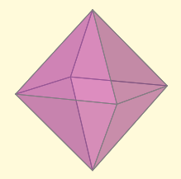 | Imagen de un octaedro
IMG12 | ver descripción | Recurso M7A | Ilustración | Respuesta | MA_08_10_CO_REC170_IMG12.png | 110 x 110 px |  |  | 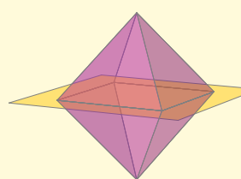 | Plano de simetría de un octaedro
IMG13 | ver descripción | Recurso M7A | Ilustración | Respuesta | MA_08_10_CO_REC170_IMG13.png | 110 x 110 px |  |  | 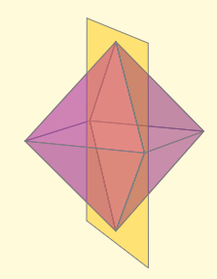 | Plano de simetría de un octaedro
IMG14 | ver descripción | Recurso M7A | Ilustración | Respuesta | MA_08_10_CO_REC170_IMG14.png | 110 x 110 px |  |  | 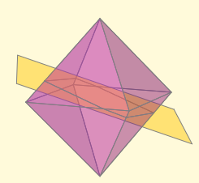 | Plano de simetría de un octaedro
IMG15 | ver descripción | Recurso M7A | Ilustración | Respuesta | MA_08_10_CO_REC170_IMG15.png | 110 x 110 px |  |  | 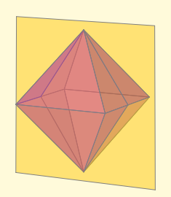 | Plano de simetría de un octaedro
IMG16 | ver descripción | Recurso M7A | Ilustración | Contenido | MA_08_10_CO_REC170_IMG16n.png | 286 x 286 px | MA_08_10_CO_REC170_IMG16a.png | 500 x 500 px | 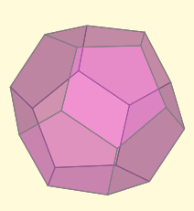 | Imagen de un dodecaedro
IMG17 | ver descripción | Recurso M7A | Ilustración | Respuesta | MA_08_10_CO_REC170_IMG17.png | 110 x 110 px |  |  | 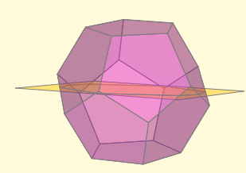 | Plano de simetría de un dodecaedro
IMG18 | ver descripción | Recurso M7A | Ilustración | Respuesta | MA_08_10_CO_REC170_IMG18.png | 110 x 110 px |  |  | 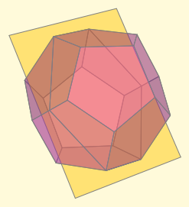 | Plano de simetría de un dodecaedro
IMG19 | ver descripción | Recurso M7A | Ilustración | Respuesta | MA_08_10_CO_REC170_IMG19.png | 110 x 110 px |  |  | 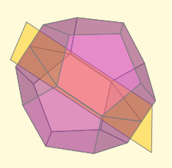 | Plano de simetría de un dodecaedro
IMG20 | ver descripción | Recurso M7A | Ilustración | Respuesta | MA_08_10_CO_REC170_IMG20.png | 110 x 110 px |  |  | 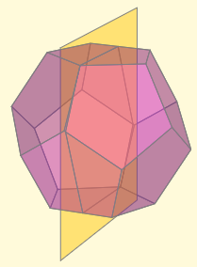 | Plano de simetría de un dodecaedro
IMG21 | ver descripción | Recurso M7A | Ilustración | Contenido | MA_08_10_CO_REC170_IMG21n.png | 286 x 286 px | MA_08_10_CO_REC170_IMG21a.png | 500 x 500 px |  | Imagen de un cubo
IMG22 | ver descripción | Recurso M7A | Ilustración | Respuesta | MA_08_10_CO_REC170_IMG22.png | 110 x 110 px |  |  |  | convertir este número en una imagen
IMG23 | ver descripción | Recurso M7A | Ilustración | Respuesta | MA_08_10_CO_REC170_IMG23.png | 110 x 110 px |  |  |  | convertir este número en una imagen
IMG24 | ver descripción | Recurso M7A | Ilustración | Respuesta | MA_08_10_CO_REC170_IMG24.png | 110 x 110 px |  |  |  | convertir este número en una imagen
IMG25 | ver descripción | Recurso M7A | Ilustración | Respuesta | MA_08_10_CO_REC170_IMG25.png | 110 x 110 px |  |  |  | convertir este número en una imagen
IMG26 | ver descripción | Recurso M7A | Ilustración | Contenido | MA_08_10_CO_REC170_IMG26n.png | 286 x 286 px | MA_08_10_CO_REC170_IMG26a.png | 500 x 500 px |  | Imagen de un tetraedro
IMG27 | ver descripción | Recurso M7A | Ilustración | Respuesta | MA_08_10_CO_REC170_IMG27.png | 110 x 110 px |  |  |  | convertir este número en una imagen
IMG28 | ver descripción | Recurso M7A | Ilustración | Respuesta | MA_08_10_CO_REC170_IMG28.png | 110 x 110 px |  |  |  | convertir este número en una imagen
IMG29 | ver descripción | Recurso M7A | Ilustración | Respuesta | MA_08_10_CO_REC170_IMG29.png | 110 x 110 px |  |  |  | convertir este número en una imagen
IMG30 | ver descripción | Recurso M7A | Ilustración | Respuesta | MA_08_10_CO_REC170_IMG30.png | 110 x 110 px |  |  |  | convertir este número en una imagen
IMG31 | ver descripción | Recurso M7A | Ilustración | Contenido | MA_08_10_CO_REC170_IMG31n.png | 286 x 286 px | MA_08_10_CO_REC170_IMG31a.png | 500 x 500 px | 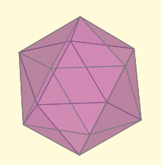 | Imagen de un icosaedro
IMG32 | ver descripción | Recurso M7A | Ilustración | Respuesta | MA_08_10_CO_REC170_IMG32.png | 110 x 110 px |  |  | 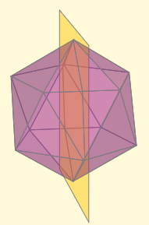 | plano de simetría de un icosaedro
IMG33 | ver descripción | Recurso M7A | Ilustración | Respuesta | MA_08_10_CO_REC170_IMG33.png | 110 x 110 px |  |  | 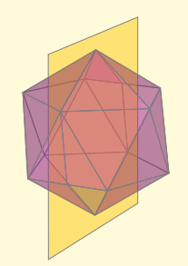 | plano de simetría de un icosaedro
IMG34 | ver descripción | Recurso M7A | Ilustración | Respuesta | MA_08_10_CO_REC170_IMG34.png | 110 x 110 px |  |  | 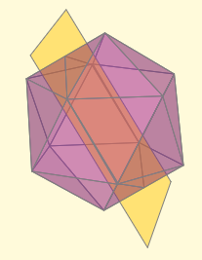 | plano de simetría de un icosaedro
IMG35 | ver descripción | Recurso M7A | Ilustración | Respuesta | MA_08_10_CO_REC170_IMG35.png | 110 x 110 px |  |  | 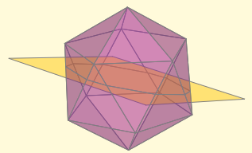 | plano de simetría de un icosaedro
IMG36 | ver descripción | Recurso M7A | Ilustración | Contenido | MA_08_10_CO_REC170_IMG36n.png | 286 x 286 px | MA_08_10_CO_REC170_IMG36a.png | 500 x 500 px |  | Imagen de un octaedro
IMG37 | ver descripción | Recurso M7A | Ilustración | Respuesta | MA_08_10_CO_REC170_IMG37.png | 110 x 110 px |  |  |  | convertir este número en una imagen
IMG38 | ver descripción | Recurso M7A | Ilustración | Respuesta | MA_08_10_CO_REC170_IMG38.png | 110 x 110 px |  |  |  | convertir este número en una imagen
IMG39 | ver descripción | Recurso M7A | Ilustración | Respuesta | MA_08_10_CO_REC170_IMG39.png | 110 x 110 px |  |  |  | convertir este número en una imagen
IMG40 | ver descripción | Recurso M7A | Ilustración | Respuesta | MA_08_10_CO_REC170_IMG40.png | 110 x 110 px |  |  |  | convertir este número en una imagen
IMG41 | ver descripción | Recurso M7A | Ilustración | Contenido | MA_08_10_CO_REC170_IMG41n.png | 286 x 286 px | MA_08_10_CO_REC170_IMG41a.png | 500 x 500 px |  | Imagen de un dodecaedro
IMG42 | ver descripción | Recurso M7A | Ilustración | Respuesta | MA_08_10_CO_REC170_IMG42.png | 110 x 110 px |  |  |  | convertir este número en una imagen
IMG43 | ver descripción | Recurso M7A | Ilustración | Respuesta | MA_08_10_CO_REC170_IMG43.png | 110 x 110 px |  |  |  | convertir este número en una imagen
IMG44 | ver descripción | Recurso M7A | Ilustración | Respuesta | MA_08_10_CO_REC170_IMG44.png | 110 x 110 px |  |  |  | convertir este número en una imagen
IMG45 | ver descripción | Recurso M7A | Ilustración | Respuesta | MA_08_10_CO_REC170_IMG45.png | 110 x 110 px |  |  |  | convertir este número en una imagen
IMG46 | ver descripción | Recurso M7A | Ilustración | Contenido | MA_08_10_CO_REC170_IMG46n.png | 286 x 286 px | MA_08_10_CO_REC170_IMG46a.png | 500 x 500 px |  | Imagen de un icosaedro
IMG47 | ver descripción | Recurso M7A | Ilustración | Respuesta | MA_08_10_CO_REC170_IMG47.png | 110 x 110 px |  |  |  | convertir este número en una imagen
IMG48 | ver descripción | Recurso M7A | Ilustración | Respuesta | MA_08_10_CO_REC170_IMG48.png | 110 x 110 px |  |  |  | convertir este número en una imagen
IMG49 | ver descripción | Recurso M7A | Ilustración | Respuesta | MA_08_10_CO_REC170_IMG49.png | 110 x 110 px |  |  |  | convertir este número en una imagen
IMG50 | ver descripción | Recurso M7A | Ilustración | Respuesta | MA_08_10_CO_REC170_IMG50.png | 110 x 110 px |  |  |  | convertir este número en una imagen

